工作表1
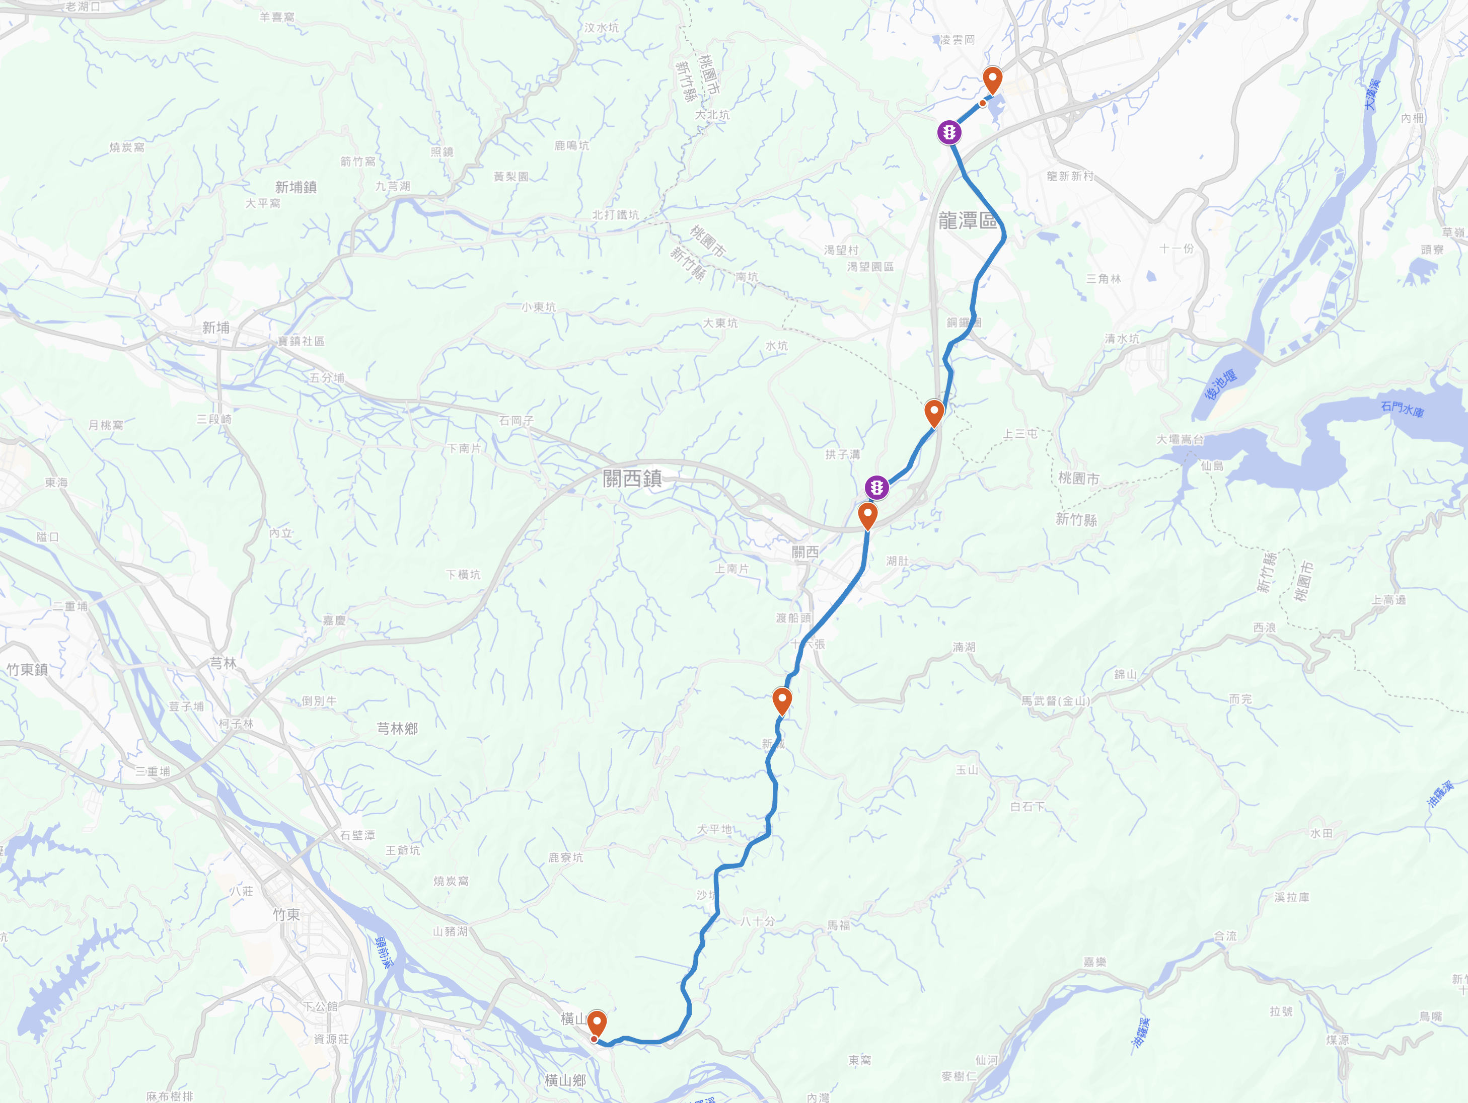
起點：龍潭大池
7:00 報到
7:20 作操、拍照
7:30 出發

小鐵人-台3線騎車活動 報名日期：5/9~5/14
活動時間：5/24

終點：龍台大池 11:30 午餐 12:00 全員集合，慶生

大北坑(1km) 叉路口，交管

飛騎ＱＲ code

內環山(8.3km) 叉路口，交管
休息點2(35km) 中油 正新站
時間：11:00~11:10

自帶：水水水，車燈，內胎，簡易工具，雨具

休息點1(9km) 國道三號路橋下 時間：8:30~8:40

休息點2(28.5km) 濟世宮
時間：10:00~10:40

休息＋折返點(20km) 7-11 騰達門市 時間：9:30~9:40

